상품제안서
나는 젤리C 제주 ABC젤리 스틱 10개입 1P | 상품코드: F31079

 |  |  |  |  |  |  | 02-412-0044 | www.easy1.co.kr
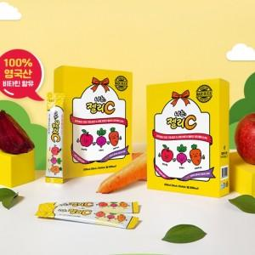

【상세/제작정보】

【인쇄/포장옵션】 | 인쇄불가 / 시판박스

【공급단가】 | 수량 | 100~ | 300~ | 500~ | 1,000~ | 3,000~
*VAT별도 | 단가 | 3,540원 | 3,490원 | 3,400원 | 3,270원 | 3,130원

【상품 URL】 | http://www.easy1.co.kr/src/goods_detail.php?gdno=31079

